СВОБОДНЫЙ СКЛАД
ЦЕНЫ УКАЗАНЫ ПО СОСТОЯНИЮ НА 01.04!
Автотехника на складе
Марка | Год выпуска | Изображение | Класс автотехники | Назначение | Кол-во осей | Экологический класс | Технические характеристики | Количество на 01.04.2026г | Отпускная цена, с НДС, EXW г. Минск*
КС-5575BY-P-12 | 2026 | 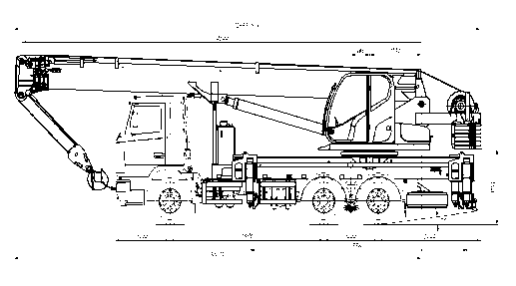 | СПЕЦТЕХНИКА | Автокран | 3-х осный | 6 | Грузоподъемность: 25 000 кг, высота подъема (с гуськом) - 33,2 м, длина стрелы - 33 м. Базовое шасси: МАЗ-6312S5-629-040, мощность двигателя: 265,5 л.с; КП 9S1310TО. | 1 | Отпускная цена на стадии формирования.
МАЗ-438121-2540-025 | 2025 | 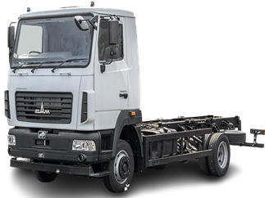 | АВТОМОБИЛИ БОРТОВЫЕ И ШАССИ | Шасси | 2-x осный | 5 | Мощность двигателя: 185 л.с; КП 6J76T; грузоподъемность: 6 540 кг. | 1 | 176,388.00
МАЗ-438121-540-021 | 2025 |  | АВТОМОБИЛИ БОРТОВЫЕ И ШАССИ | Шасси | 2-х осный | 5 | Мощность двигателя: 185 л.с.; КП 6J76T; грузоподъемность: 7 400 кг. | 1 | 170,479.20
МАЗ-4381ЕЕ-540-031 | 2026 |  | АВТОМОБИЛИ БОРТОВЫЕ И ШАССИ | Шасси | 2-х осный | - | Электрический двигатель ЕМ-105-540-3; полезная номинальная/пиковая мощность - 105/165 кВт; КП 4Е120; грузоподъемность: 5 750 кг. | 1 | Отпускная цена на стадии формирования.
МАЗ-534025-585-013 | 2026 | 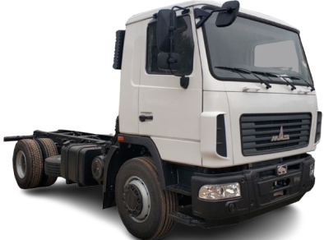 | АВТОМОБИЛИ БОРТОВЫЕ И ШАССИ | Шасси | 2-х осный | 5 | Мощность двигателя: 264 л.с., КП 9JS135TA, грузоподъемность: 13 240 кг. | 8 | 220,200.00
МАЗ-5340С2-525-013 | 2026 | 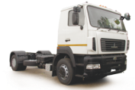 | АВТОМОБИЛИ БОРТОВЫЕ И ШАССИ | Шасси | 2-х осный | 5 | Мощность двигателя: 238 л.с; КП 9S1310TО; грузоподъемность: 13 580 кг. | 10 | 229,554.00
МАЗ-5340С2-585-013 | 2025 |  | АВТОМОБИЛИ БОРТОВЫЕ И ШАССИ | Шасси | 2-х осный | 5 | Мощность двигателя: 238 л.с; КП 9JS135TA; грузоподъемность: 13 580 кг. | 1 | 220,200.00
МАЗ-5340С2-585-013 | 2026 | 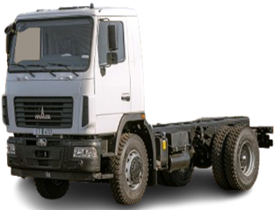 | АВТОМОБИЛИ БОРТОВЫЕ И ШАССИ | Шасси | 2-х осный | 5 | Мощность двигателя: 238 л.с; КП 9JS135TA; грузоподъемность: 13 580 кг. | 28 | 220,200.00
МАЗ-5340С3-575-013 | 2026 |  | АВТОМОБИЛИ БОРТОВЫЕ И ШАССИ | Шасси | 2-х осный | 5 | Мощность: 273 л.с.; КП: 9JS135TA, грузоподъемность: 13 410 кг. | 2 | 230,694.00
МАЗ-5434Х3-460-050Р1 | 2025 |  | АВТОМОБИЛИ БОРТОВЫЕ И ШАССИ | Шасси | 2-х осный | 4 | Мощность: 268 л.с.; КП: 9JS135TA, грузоподъемность: 10 450 кг. | 2 | 335,139.60
МАЗ-555025-551-000 | 2025 |  | АВТОМОБИЛИ БОРТОВЫЕ И ШАССИ | Шасси | 2-х осный | 5 | Мощность двигателя: 264 л.с; КП 9JS135TA; грузоподъемность: 13 150 кг. | 1 | 213,334.80
МАЗ-555025-551-000 | 2026 | 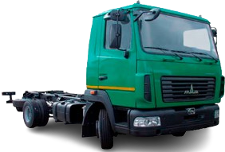 | АВТОМОБИЛИ БОРТОВЫЕ И ШАССИ | Шасси | 2-х осный | 5 | Мощность двигателя: 264 л.с; КП 9JS135TA; грузоподъемность: 13 150 кг. | 5 | 213,334.80
МАЗ-630226-5575-060 | 2026 |  | АВТОМОБИЛИ БОРТОВЫЕ И ШАССИ | Шасси | 3-х осный | 5 | Мощность двигателя: 292,4 л.с; КП 9JS135TA; грузоподъемность: 16 300 кг. | 1 | 322,412.40
МАЗ-630228-8576-012 | 2025 | 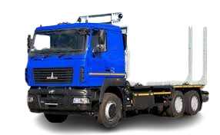 | СОРТИМЕНТОВОЗЫ | Сортиментовоз | 3-х осный | 5 | Мощность двигателя 430 л.с., КП 12JSDX240TA, грузоподъемность: 20 100 кг. | 1 | 393,056.40
МАЗ-631226-585-042 | 2026 | 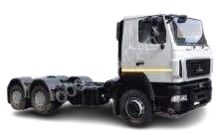 | АВТОМОБИЛИ БОРТОВЫЕ И ШАССИ | Шасси | 3-х осный | 5 | Мощность двигателя: 292,4 л.с.; КП 9JS135TA; грузоподъемность: 23 710 кг. | 1 | 268,434.00
МАЗ-63122J-8537-030 | 2025 |  | АВТОМОБИЛИ БОРТОВЫЕ И ШАССИ | Бортовой-зерновоз | 3-х осный | 5 | Мощность двигателя: 400 л.с; КП 12JS200TA; грузоподъемность: 13 000 кг. | 1 | 317,577.60
МАЗ-6312С5-576-010 | 2026 |  | АВТОМОБИЛИ БОРТОВЫЕ И ШАССИ | Шасси | 3-х осный | 5 | Мощность: 330 л.с., КП 9JS135TA, грузоподъемность: 23 710 кг. | 4 | 284,830.80
МАЗ-643228-8570-012 | 2025 | 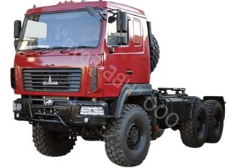 | СЕДЕЛЬНЫЕ ТЯГАЧИ | Тягач | 3-х осный | 5 | Мощность двигателя: 423 л.с; КП 12JSDX240TA; грузоподъемность (нагрузка на ССУ): 21 000 кг. | 2 | 360,284.40
МАЗ-643228-8571-012 | 2025 | 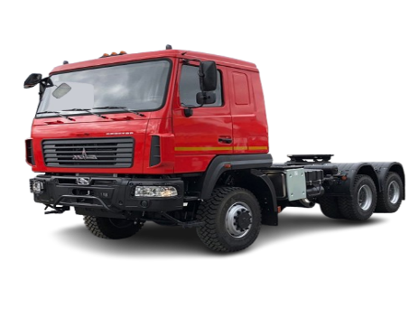 | СЕДЕЛЬНЫЕ ТЯГАЧИ | Тягач | 3-х осный | 5 | Мощность двигателя: 430 л. с., КП 12JS200TA, грузоподъемность (нагрузка на ССУ): 21 000 кг. Bысота по ССУ: 1 550 мм. | 1 | 360,284.40
МАЗ-65012J-570-060 | 2026 |  | САМОСВАЛЫ | Самосвал | 3-х осный | 5 | Мощность двигателя: 400 л.с., КП 12JS200TA, грузоподъемность: 20 500 кг. | 12 | 308,173.20
МАЗ-65012J-8535-000 | 2025 | 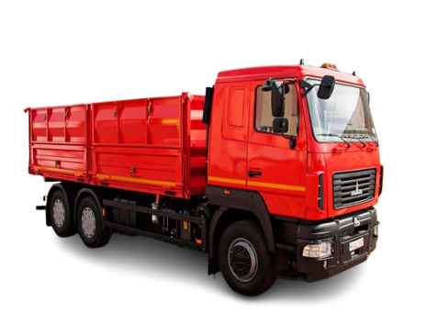 | САМОСВАЛЫ | Самосвал | 3-х осный | 5 | Мощность двигателя: 400 л.с; КП 12JS200TA; грузоподъемность: 12 700 кг. | 2 | 314,464.80
МАЗ-6501С5-8535-000 | 2025 |  | САМОСВАЛЫ | Самосвал | 3-х осный | 5 | Мощность двигателя: 330 л.с., КП 9JS135TA, грузоподъемность: 13 000 кг. | 1 | 298,452.00
МАЗ-837300-1012 | 2023 |  | ПРИЦЕПНАЯ ТЕХНИКА | Прицепное шасси | 2-х осный | - | Грузодъемность: 5 900 кг. | 1 | 40,678.80
МАЗ-837310-1010 | 2023 |  | ПРИЦЕПНАЯ ТЕХНИКА | Прицепное шасси | 2-х осный | - | Грузоподъемность: 15 200 кг. | 4 | 87,914.40
МАЗ-837810-020 | 2025 | 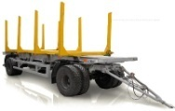 | ПРИЦЕПНАЯ ТЕХНИКА | Сортиментовоз | 2-х осный | - | Грузоподъемность: 15 200 кг. | 2 | 66,208.80
МАЗ-856100-4022 | 2025 |  | ПРИЦЕПНАЯ ТЕХНИКА | Прицеп-самосвал | 2-х осный | - | Грузоподъемность: 15 800 кг. | 8 | 81,691.20
МАЗ-856100-4022 | 2026 |  | ПРИЦЕПНАЯ ТЕХНИКА | Прицеп-самосвал | 2-х осный | - | Грузоподъемность: 15 800 кг. | 39 | 81,691.20
МАЗ-856102-020-000 | 2025 |  | ПРИЦЕПНАЯ ТЕХНИКА | Прицеп-самосвал | 3-х осный | - | Грузоподъемность: 20 000 кг. | 2 | 139,310.40
МАЗ-856102-4014-000 | 2026 |  | ПРИЦЕПНАЯ ТЕХНИКА | Прицеп-самосвал | 3-х осный | - | Грузоподъемность: 21 000 кг. | 6 | 121,066.80
МАЗ-856103-022-000 | 2026 | 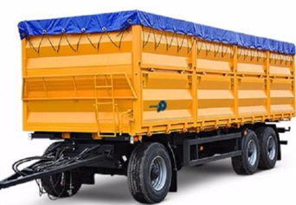 | ПРИЦЕПНАЯ ТЕХНИКА | Прицеп-самосвал | 3-х осный | - | Грузоподъемность: 14 900 кг. | 42 | 138,511.20
МАЗ-857100-4012 | 2025 | 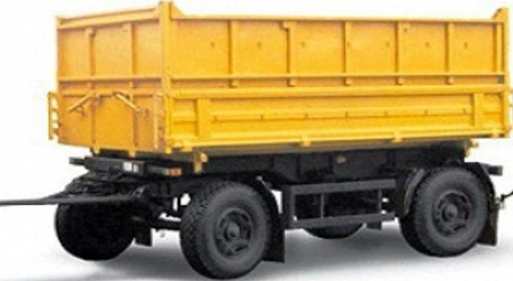 | ПРИЦЕПНАЯ ТЕХНИКА | Прицеп-самосвал | 2-х осный | - | Грузоподъемность: 10 000 кг. | 4 | 64,530.00
МАЗ-857100-4017-000 | 2025 | 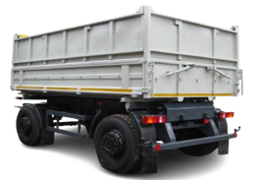 | ПРИЦЕПНАЯ ТЕХНИКА | Прицеп-самосвал | 2-х осный | - | Грузоподъемность: 10 000 кг. | 1 | 95,106.00
МАЗ-857100-5010-000Р1 | 2024 | 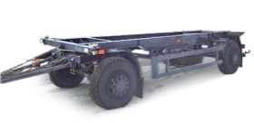 | ПРИЦЕПНАЯ ТЕХНИКА | Контейнеровоз | 2-х осный | - | Грузоподъемность: 10 600 кг. | 2 | 50,614.80
МАЗ-870100-1010 | 2023 |  | ПРИЦЕПНАЯ ТЕХНИКА | Прицепное шасси | 3-х осный | - | Грузоподъемность: 22 200 кг. | 5 | 80,743.20
МАЗ-870110-1010 | 2025 |  | ПРИЦЕПНАЯ ТЕХНИКА | Прицепное шасси | 2-х осный | - | Грузоподъемность: 14 200 кг. | 1 | 67,722.00
МАЗ-870110-2010 | 2025 | 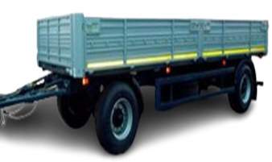 | ПРИЦЕПНАЯ ТЕХНИКА | Бортовой | 2-x осный | - | Грузоподъемность: 13 400 кг. | 1 | 72,003.60
МАЗ-893701-032-000 | 2025 |  | ПРИЦЕПНАЯ ТЕХНИКА | Сортиментовоз | 3-х осный | - | Грузоподьемность: 23 200 кг. | 1 | 124,446.00
МАЗ-894700-020-000 | 2025 |  | ПРИЦЕПНАЯ ТЕХНИКА | Сортиментовоз | 4-х осный | - | Грузоподъемность: 33 000 кг. | 1 | Отпускная цена на стадии формирования.
МАЗ-938660-2010 | 2025 |  | ПРИЦЕПНАЯ ТЕХНИКА | Бортовой | 2-х осный | - | Грузоподъемность: 28 400 кг. | 8 | 82,168.80
МАЗ-938660-2110-000Р1 | 2025 |  | ПРИЦЕПНАЯ ТЕХНИКА | Бортовой | 2-х осный | - | Грузоподъемность: 28 000 кг. | 1 | 82,506.00
МАЗ-975800-2010 | 2025 |  | ПРИЦЕПНАЯ ТЕХНИКА | Бортовой | 3-х осный | - | Грузоподъемность: 27 500 кг. | 62 | 97,022.40
МАЗ-975800-2010 | 2026 |  | ПРИЦЕПНАЯ ТЕХНИКА | Бортовой | 3-х осный | - | Грузоподъемность: 27 500 кг. | 1 | 97,022.40
МАЗ-975800-2012 | 2025 | 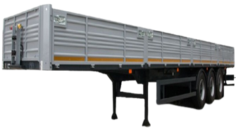 | ПРИЦЕПНАЯ ТЕХНИКА | Бортовой | 3-х осный | - | Грузоподъемность: 27 500 кг. | 39 | 90,574.80
МАЗ-975830-2010 | 2025 | 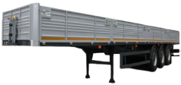 | ПРИЦЕПНАЯ ТЕХНИКА | Бортовой | 3-х осный | - | Грузоподъемность: 32 550 кг | 6 | 92,886.00
МАЗ-975830-2010 | 2026 |  | ПРИЦЕПНАЯ ТЕХНИКА | Бортовой | 3-х осный | - | Грузоподъемность: 32 550 кг | 1 | 92,886.00
МАЗ-991902-030-000 | 2025 |  | ПРИЦЕПНАЯ ТЕХНИКА | Контейнеровоз | 4-х осный | - | Грузоподъемность: 41 800 кг. | 1 | 96,013.20

